ステージ選択画面
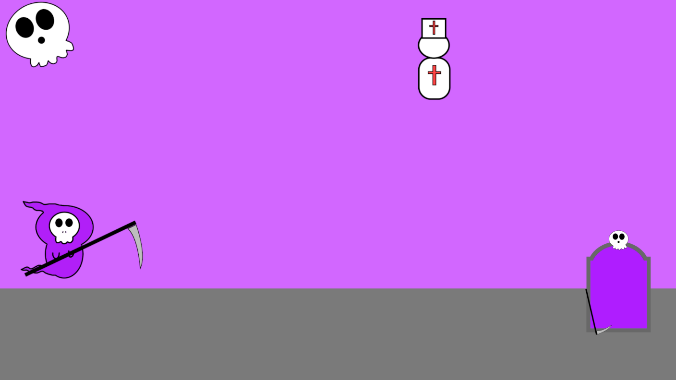
ステージ選択画面

ステージ
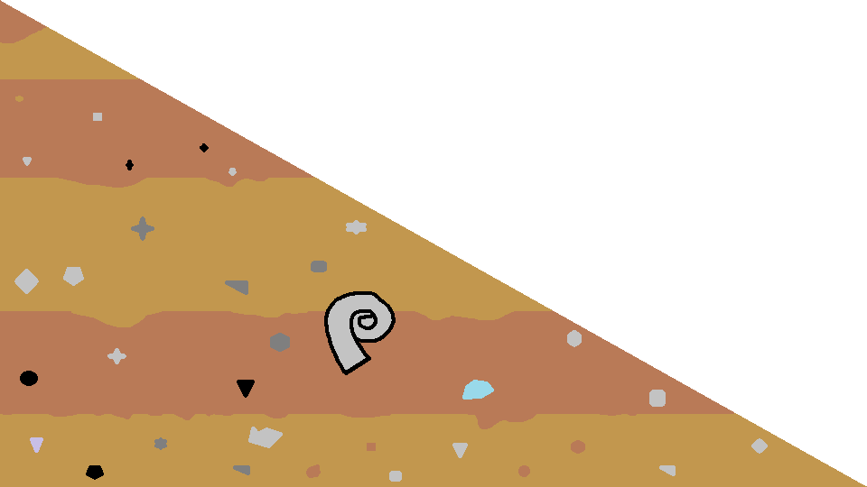
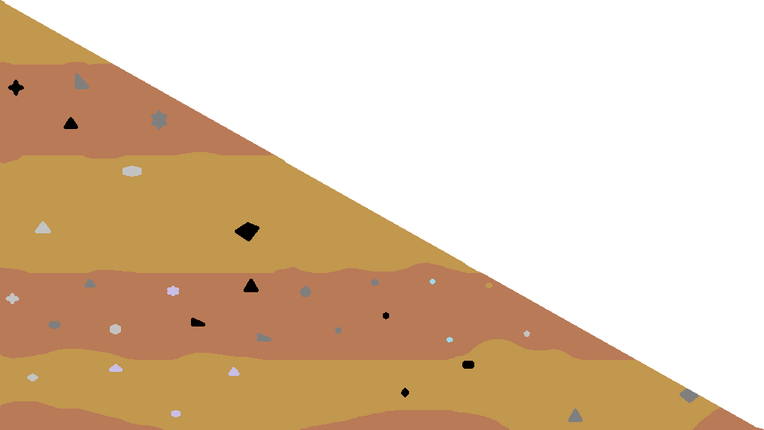
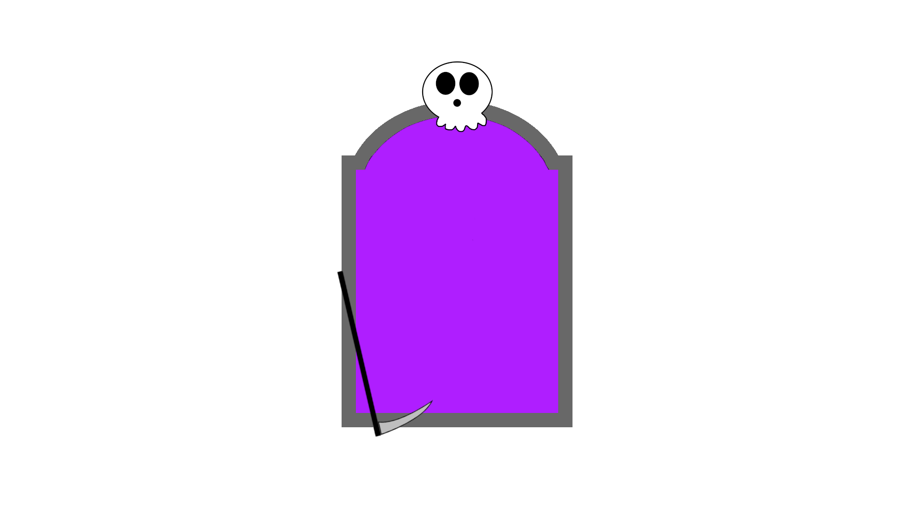
１ステージ

背景

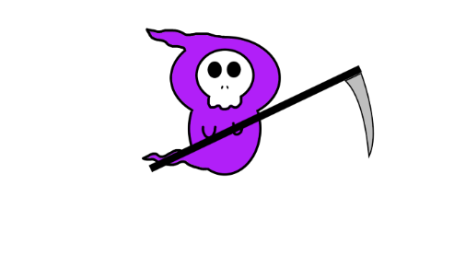
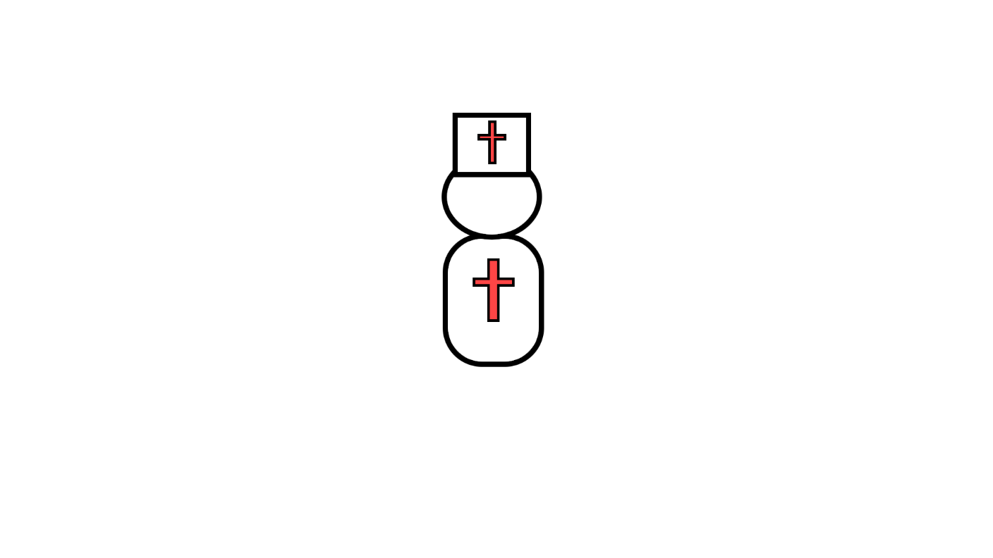

else
{
//空中
nowAnime = jumpAnime;
}
if (nowAnime != oldAnime)
{
oldAnime = nowAnime;
animator.Play(nowAnime); //アニメーション再生
}



 | 当たり判定なし

ステージギミック

落とし穴



坂道

ステージ２
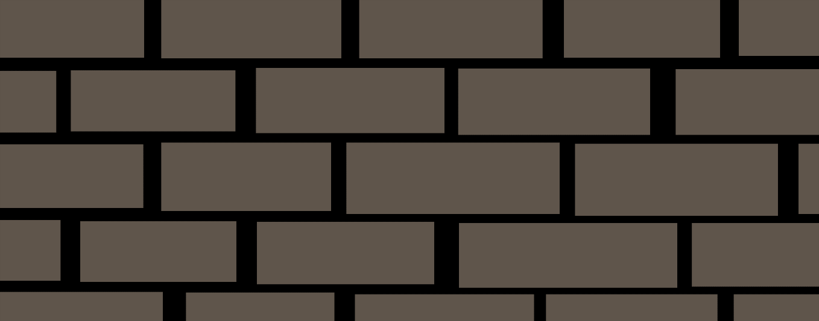
ステージ２

背景は町
動く床を追加
攻撃してくる敵を追加

弾を撃ってくる敵

弾を撃ってくる敵
上下に動く
上下に動く


弾を撃ってくる敵

落下死亡

上下に動く

ステージ３
近づくと見える壁
ステージ３

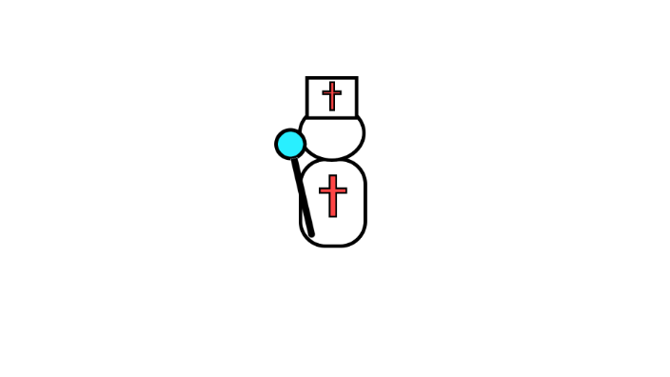



落ちる





スイッチを起動すると消える



地下ステージ

ステージ４
ステージ４

ステージ５
ステージ５

 | 敵 |  |  |  |  |  |  |  | （時間があれば）
ボス | 人工天使ゼーレ・ヴァンデルグ |  |  | ステータス | 攻撃方法 |  |  | 設定（もし図鑑的なやつ作る用） | 裏ボス | ゼーレ・ヴァンデルグ・バベル | ステータス | 攻撃方法 | 設定（もし図鑑的なやつ作る用）
 | 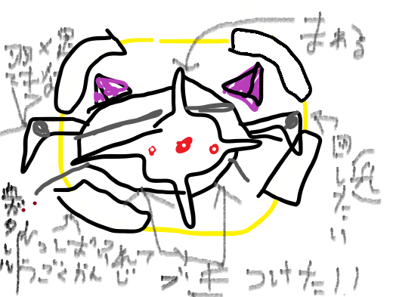 |  |  | 浮遊している | 対称ビーム○（光輪光る） |  |  | 素材に魂と人間 |  | 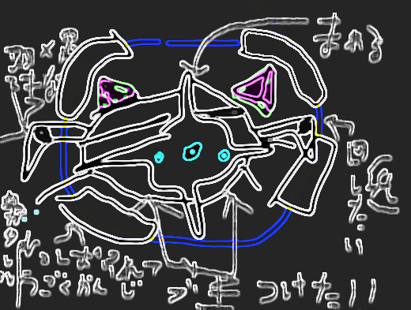 | 浮遊している | 対称ビーム | 素材不明
 |  |  |  | HP４００ | 縦向きの２本のビーム（貫通） |  |  | 偉い聖職者の1人が独断で造った |  |  | HP800 | 縦向きの2本のビーム（貫通） | これは現実なのか？
 |  |  |  | 攻撃力１０ | 雨→雷 |  |  |  |  |  | 攻撃力10 | 準備で宝石が光る
 |  |  |  | 倒すとクリア | 雨を降らしたあと足場の下以外に攻撃 |  |  |  |  |  | 倒すとクリア | 雨→雷（光輪光る）
 |  |  |  | 未スタン時、足場貫通 | 宝石光る |  |  |  |  |  | 未スタン時、足場貫通 | 雨を降らしたあと足場の下以外に攻撃
 |  |  |  | 電気玉は敵か主人公が当たると消滅 | 雨自体は無害、電気玉が残る |  |  |  |  |  | 電気玉は敵か主人公が当たると消滅 | 雨自体は無害、電気玉が残る
 |  |  |  | ゼーレ以外には１０ダメを与える | 突進（狙い定める） |  |  |  |  |  | ゼーレ以外には１0ダメを与える | 突進（狙い定める）
 |  |  |  | 雷も同様 | 突進。一定時間硬直 |  |  |  |  |  | 雷も同様 | 突進。電気玉に当たるとスタン
 |  |  |  | 魂×１０ | 雑魚召喚（魔法陣グルグル） |  |  |  |  |  | 魂を落とさない | 雑魚召喚（魔法陣グルグル）
 |  |  |  | HP半分以下で突進の挙動変化 | HP10の雑魚を３体召喚 |  |  |  |  |  | 全体的に攻撃が早い | HP10の雑魚を6体召喚
 |  |  |  |  | ３体に1体行動デバフ付与持ち |  |  |  |  |  |  | ３体に1体行動デバフ付与持ち
雑魚 | ワーシュ・ダーソ |  |  | HP１０ |  |  |  |  | 裏雑魚 | リッパ・プチ | HP１０
 | 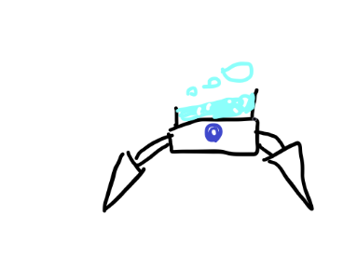 |  |  | 攻撃力０（接触ダメはあり） | 泡 |  |  | シュワシュワして涼しい |  | 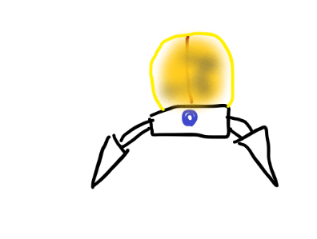 | 攻撃力１０ | 自爆 | 火薬で重い
 |  |  |  | 雑魚召喚対象 | 泡を数個出す、触れるとノックバック |  |  | 頭上の溶液をひっくり返すと 泡が出せなくなってしまう |  |  | 雑魚召喚対象（裏） | 自身に１０ダメ、範囲はリッパ３体分 | ちょっとしたことで爆発するので注意が必要
 |  |  |  | デバフ枠 |  |  |  |  |  |  | 死亡時に自爆（１０ダメ） | 自爆ダメで他のリッパに誘爆
 |  |  |  | 移動速度0.8 |  |  |  |  |  |  | 自爆はリッパと主人公にダメ |  | 近くにルビを置くな
 |  |  |  | 泡は攻撃一回につき一つ破壊可能 |  |  |  |  |  |  | 移動速度0.７
 |  |  |  | 魂を落とさない |  |  |  |  |  |  | 魂を落とさない
 | ルビ・ローへ |  |  | HP１０ |  |  |  |  |  | チョド・コロ | HP１０
 | 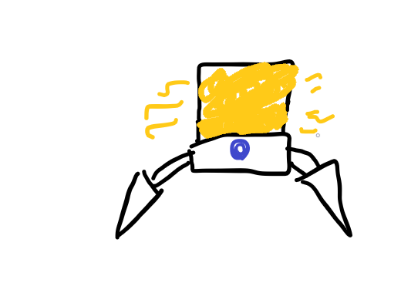 |  |  | 攻撃力０（接触ダメはあり） | ガス |  |  | 臭い |  |  | 攻撃力０（接触ダメはあり） | ドロドロ | 甘い匂いがする
 |  |  |  | 雑魚召喚対象 | ガスを出す触れると操作反転 |  |  | 最近偉い人が隠れて大量の酒を飲んでるという噂が流れている |  |  | 雑魚召喚対象 | ドロドロを出す触れると移動低下 | ベタベタして掃除が大変
 |  |  |  | デバフ枠 | 範囲はルビ５体分ぐらい |  |  |  |  |  | デバフ枠 | 射程はチョド２.５体分ぐらい
 |  |  |  | 移動速度１ |  |  |  | 引火はしにくいが火気厳禁 |  |  | 移動速度１ |  | 夏は虫の死骸がついていない日がない
 |  |  |  | 混乱は５秒持続 |  |  |  |  |  |  | 低下率は５０％、５秒持続
 |  |  |  | 魂を落とさない |  |  |  |  |  |  | 魂を落とさない
 | ミーグ・ニューム |  |  | HP１０
 | 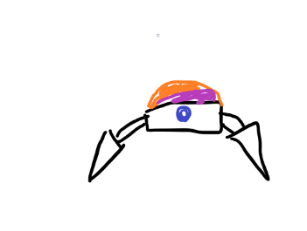 |  |  | 攻撃力１０ | ジャンプ |  |  | 衝撃に強い
 |  |  |  | 雑魚召喚対象 | 主人公と高さが違うと跳ぶ |  |  | 死神は鎌を使うため利点を生かせない
 |  |  |  | 主人公に向かってくる
 |  |  |  | 移動速度１
 |  |  |  | 魂を落とさない

 | ジュト・ミーシー |  |  | HP１０
 | 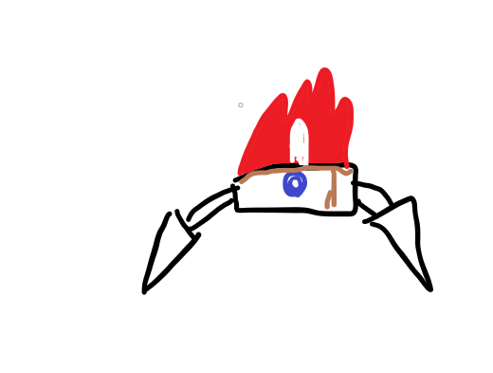 |  |  | 攻撃力１０ | 火炎弾 |  |  | 油汚れが収まらない
 |  |  |  | 雑魚召喚対象 | 横方向に炎を飛ばす |  |  | 火加減は自由に調整可能
 |  |  |  | 燃えてる
 |  |  |  | 移動速度１
 |  |  |  | 雨→雷は雨時点で死ぬ
 |  |  |  | 魂を落とさない
 | レッシュン・リフゴ |  |  | HP２０
 |  |  |  | 攻撃力１0 | 回復弾 |  |  | 腕が捥げてもレッシュンにお任せ！
 |  |  |  | 雑魚召喚対象（確率低） | 上方向に飛ばす、命中時回復 |  |  | ※これは肉体の形状を保証するものではありません
 |  |  |  | 回復 | 液漏れ
 |  |  |  | 移動速度２ | 死亡時周囲の敵にHpup、 主人公に回復効果の霧発生
 |  |  |  | ゼーレを追跡
 |  |  |  | 魂を落とさない
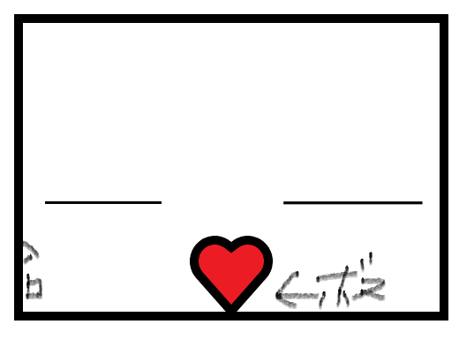
ステージ

 |  |  | 魂コンプ時
 |  | 廊下 | ↓ |  |  | ← | ボス戦はボス浮いてスタート
 |  | ↓ | 裏入口

操作
操作

 | 移動

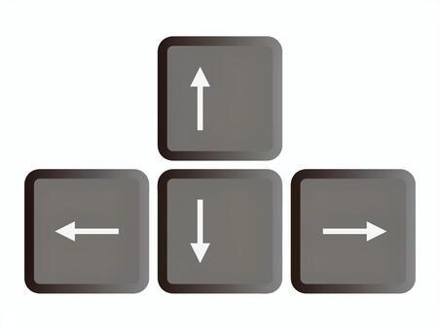
 |  |  | 十字キーの左右で横移動


 |  |  | スペースキーでジャンプ



 |  | Zキーで弾を撃つ

 |  | Xキーで魂を取得する

